Sheet4
《申込締切》7月1７日（金）
※FAXは到着順にて受付となります。
※専用WEBページよりお申込いただく方がスムーズです
きょうされん第49回全国大会in大阪 参加申込書

大会専用ＷＥＢ申込ページ
https://amarys-jtb.jp/kyosaren-osaka-reservatio/
右記ＱＲからスマートフォンでもお申込みが可能です。
【新規・変更・追加・取消】
◆お申込FAX送付先 06-6676-8963◆
※旅行手配に必要な範囲内での大会事務局・宿泊機関・保険会社等への個人情報の提供について同意の上、本旅行に申込ます。 ※必ず控え（コピー）をお残しください。※参加申込書の記入にあたっては、別紙・大会開催要項をご覧ください。 |  |  |  |  |  |  |  |  |  |  |  |  |  |  |  |  |  |  |  |  |  |  |  | 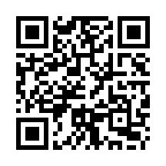
申込日 |  | 2026年 月 日
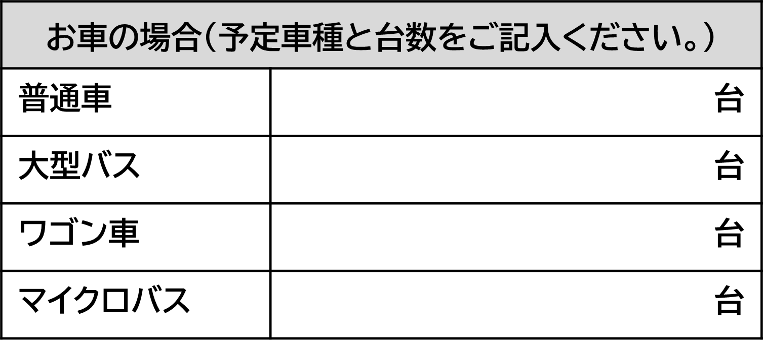
お申込代表者名 |  |  | フリガナ |  |  |  |  |  | 都道府県 |  |  |  |  |  |  |  | きょうされん |  |  | 加盟 ・ 未加盟

連絡先 |  |  | TEL |  |  |  |  |  |  | FAX |  |  |  |  |  |  | 緊急連絡先

 |  |  | メールアドレス |  |  |  |  |  |  | 所属住所

・⑩と⑪は同時に選択できません。
ご選択の際はどちらか一方のみお申込ください。
※
・ツイン・トリプル利用の場合は、同室希望者を番号でご記載ください。
※

 |  |  |  |  | ① |  |  | ② | ③ | ④ | ⑤ | ⑥ | ⑦ | ⑧ | ⑨ | ⑩ |  | ⑪ |  | ⑫ |  | ⑬ | ⑭ | ⑮ | ⑯ | 費用 合計
番号 | フリガナ |  |  | 性別 | 参加者区分 |  |  | 障がいの 種類 | 車いすの 種類 | 現地 サポート | 点字資料 | 手話通訳 | 9/23(1日目) |  |  | 9/24(2日目) |  |  |  | 2026/9/23（1泊） |  | 同室 希望 | 2025-09-23 | 2025-09-23 | 2025-09-24
 | 参加者氏名 |  |  |  | 利用者 （税込） |  | 一般 (税込) |  |  |  |  |  | 特別 企画 | 利用者ﾌｫｰﾗﾑA･B･C |  | 分科会 利用者フォーラムD 大阪企画 |  | なかまの観光 |  | 宿泊 |  |  | 交流会 (夕食) | 昼食 弁当 | 昼食 弁当
 |  |  |  | 年齢 | 6,000円 (報告集無） | 7,500円 (報告集有） | 12,000円 |  |  |  |  |  |  | 第1希望 | 第2希望 | 第1希望 | 第2希望 | 第1希望 | 第2希望 | 第1希望 | 第2希望 |  | 10,000円 (税込) | 1,644円 (税込) | 1,644円 (税込)
例 | オオサカ タロウ |  |  | 男 | 〇 |  |  | 身体 知的 精神 | 手動 電動 | 〇 | ✕ | ✕ | ✕ | A | C | ✕ | ✕ | 25 | 27 | 13 | 11－1 | ③ | 〇 | ✕ | 〇
 | 大阪 太郎
 |  |  |  | 30
① |  |  |  |  |  |  |  | 身体 知的 精神 | 手動 電動

② |  |  |  |  |  |  |  | 身体 知的 精神 | 手動 電動

③ |  |  |  |  |  |  |  | 身体 知的 精神 | 手動 電動

④ |  |  |  |  |  |  |  | 身体 知的 精神 | 手動 電動

⑤ |  |  |  |  |  |  |  | 身体 知的 精神 | 手動 電動

【お申込・お問合せ先】 株式会社JTB
【きょうされん第４9回全国大会 in 大阪】係
担 当 ： 佐野・三宅・橋本
〒530‐0004
大阪府大阪市北区堂島浜1丁目1‐27
ＴＥＬ：050－1732－4498
申込ＦＡＸ:06-6676-8963
営業時間：平日9：30～17：30 休業日：土日祝日
【お申込みのご案内】
請求書・領収書について
請求書・領収書について
保険申込について
◎この用は事業所・団体ごとに1枚ご記入ください。記入欄が不足の場合はコピーしてお使いください。
◎分科会・なかまの観光参加・宿泊希望は第２希望までご記入ください。
◎※④別紙「サポート希望シート」ご記入の上、メール又はFAXにて大会運営部にご送付ください。
◎※⑤点字資料は基調報告・参加いただく分科会の点字資料となります・
◎FAXは到着順にてお手続きいたします。ただし、土日祝日の到着分は翌営業日以降のお手続きとなります。
◎ご希望のホテルが満室の場合や、弊社が5日以内を目途に「予約内容確認書」をメールにて返信いたします。
万一予約内容確認の返信がない場合は、お問合せください。
◎お申込後、変更・取消の場合は、お申込時の申込書に二重線で変更・取消内容がわかるように修正し、
ＦＡＸにてご送信ください。電話での変更は致しかねます。
◎国内旅行保険（t@biho）へのお申込みがはじめての方は、マイページの登録からお願いいたします。
※請求書は申込所属ごとに一括で発行いたします ※領収証は原則、発行しておりません
◎保険申込みをご希望の方は、下記QRコードまたはリンクよりお申込みください。
※お申込みは、大会当日の3か月前から可能です。 ◎WEB申込みが難しい場合は、JTBまでご連絡ください。
ご事情により必要な場合は、
別紙、発行依頼書に必要事項をご記入ください。

モデルプラン
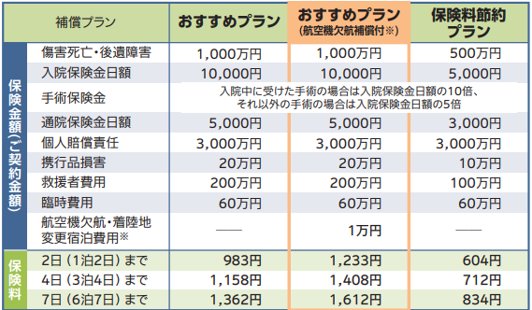
●請求書は、申込所属ごとに一括で作成いたします。 個別発行をご希望の場合は、別紙にて
お申込みください。

【個人情報の取扱いについて】
旅行申し込みの際に提出頂いた個人情報について、お客様との間の連絡のために利用させていただく他、
お客様がお申込いただいた旅行において運送、宿泊機関、手配代行者等の提供するサービスの手配及び
それらのサービス受領のための手続き、並びに大会運営に必要な範囲内で当社及び大会事務局が共同利用
させていただきます。
●領収証は原則発行しておりません。
銀行発行の「受取書（明細書）」にてご対応ください。
ご対応不可の場合は、別紙に必要事項を記入し
ＦＡＸにてお申込みください。

https://dti.tabiho.jp/apply/

